hoja1
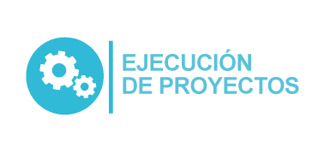
Plan Anual de Adquisiciones

Objeto | valor | código
Estudios técnicos para la ampliación de la capacidad de la planta de tratamiento de lixiviados y/o caso de negocio. | $ 410,000,000
Prestación de servicio para el gerenciamiento del proyecto estación de Transferencia | $ 1,272,420,585
PRESTACIÓN DE SERVICIOS DE DESARROLLO Y PUESTA EN PRODUCCIÓN BAJO LA MODALIDAD DE SaaS PARA LA “Automatización y digitalización de trámites y otros procedimientos administrativos” | $ 89,651,932

